Detalle gastos
ESTADO DE GASTOS 2024 | Detalle por conceptos
CONCEPTO/PROGRAMA | 422 D | 541 A | 321 B | TOTALES
CAPITULO 1º. GASTOS DE PERSONAL
110 Personal eventual | 522,939 | 0 | 0 | 522,939 |  |  | Año 2024 | Año 2023 | % Variac
120 Funcionarios. Retribuciones básicas | 89,366,517 | 0 | 0 | 89,366,517 | CAP. 1º | GASTOS DE PERSONAL | 383,082,205 | 369,100,683 | 3.79
121 Funcionarios. Retribuciones complementarias | 162,936,219 | 0 | 0 | 162,936,219 | CAP. 2º | GASTOS EN BIENES CORRIENTES Y SERVICIOS | 55,541,634 | 52,413,816 | 5.97
130 Personal laboral. Retribuciones básicas | 23,594,613 | 0 | 0 | 23,594,613 | CAP. 3º | GASTOS FINANCIEROS | 455,000 | 455,000 | 0.00
131 Personal laboral. Otras remuneraciones | 28,039,186 | 0 | 0 | 28,039,186 | CAP. 4º | TRANSFERENCIAS CORRIENTES | 24,998,916 | 18,711,129 | 33.60
134. Personal laboral de sustituciones | 250,000 | 0 | 0 | 250,000 | CAP. 6º | INVERSIONES REALES | 107,957,316 | 113,907,545 | -5.22
143 Personal colaboración social | 85,000 | 0 | 0 | 85,000 | CAP. 7º | TRANSFERENCIAS DE CAPITAL | 7,167,535 | 7,394,466 | -3.07
145 Retribuciones Asociados Ciencias de la Salud (LRU) | 310,062 | 0 | 0 | 310,062 | CAP. 8º | ACTIVOS FINANCIEROS | 650,000 | 650,000 | 0.00
150 Productividad | 19,612,271 | 0 | 0 | 19,612,271 | CAP.9º | PASIVOS FINANCIEROS | 2,123,516 | 2,600,000 | -18.33
151 Gratificaciones | 445,310 | 0 | 0 | 445,310 |  | TOTAL | 581,976,122 | 565,232,639 | 2.96
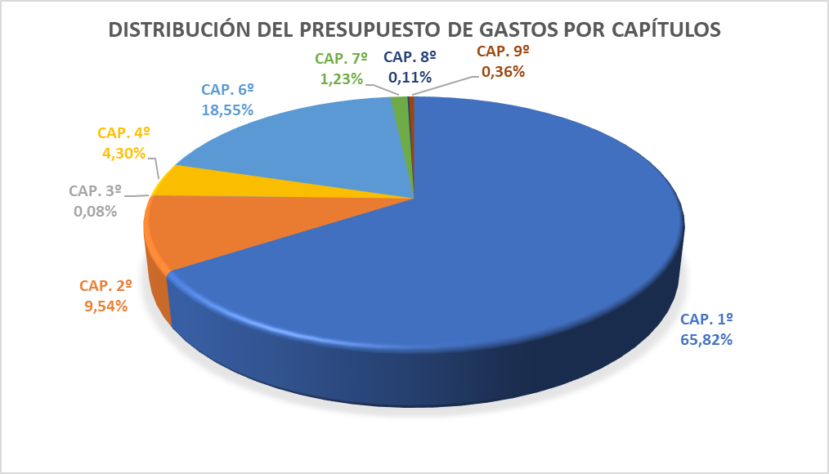
160 Cuotas sociales | 53,805,238 | 0 | 0 | 53,805,238
162 Prestaciones y gastos sociales del personal | 4,114,850 | 0 | 0 | 4,114,850
TOTAL CAPITULO 1º | 383,082,205 | 0 | 0 | 383,082,205
CAPITULO 2º. GASTOS EN BIENES CORRIENTES Y SERVICIOS
202 Arrendamiento de edificios y otros | 0 | 0 | 536,167 | 536,167
203 Arrendamiento de maquinaria, instalac.y utillaje | 4,159 | 505 | 48,795 | 53,459
204 Arrendamiento de material de transporte | 21,443 | 0 | 1,645 | 23,088
205 Arrendamiento de mobiliario y enseres | 1,119 | 0 | 18,632 | 19,752
206 Arrendamiento de equipos informáticos | 28,819 | 1,038 | 20,297 | 50,154
208 Arrendamiento de otro inmovilizado material | 1,638 | 0 | 2,821 | 4,459
209 Cánones | 111,043 | 0 | 1,206,409 | 1,317,453
210 Infraestructura y Bienes de Uso General | 4,371 | 0 | 1,695 | 6,066
212 Reparación, Mantenimiento y conservación de edificios y otros | 0 | 7,264 | 1,903,628 | 1,910,892
213 Reparación, Mantenimiento y conserv.maquinaria, instalaciones y utillaje | 5,304 | 231,238 | 1,278,539 | 1,515,080
214 Reparación, Mantenimiento y conserv.material de transporte | 157,652 | 2,983 | 23,000 | 183,634
215 Reparación, Mantenimiento y conserv. mobiliario y enseres | 9,586 | 25,213 | 131,092 | 165,891
216 Reparación, Mantenimiento y conserv. Equipos de información | 285,289 | 42,710 | 829,977 | 1,157,976
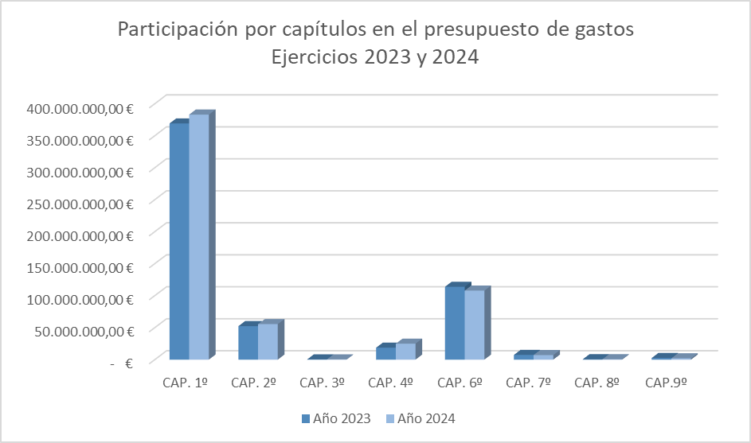
217 Mantenimiento general y optimización energética | 300,139 | 0 | 774 | 300,913
220 Material de oficina | 1,854,107 | 202,148 | 991,592 | 3,047,847
221 Suministros | 3,171,943 | 423,364 | 11,783,288 | 15,378,596
222 Comunicaciones | 99,636 | 8,373 | 448,956 | 556,965
223 Transportes | 1,263,088 | 1,353 | 159,204 | 1,423,645
224 Primas de seguros | 4,430 | 789 | 548,348 | 553,567
225 Tributos | 10,410 | 3,844 | 899,943 | 914,197
226 Gastos diversos(excepto subconcepto 226,01) | 5,470,893 | 169,242 | 2,645,587 | 8,285,723
226.01 Atenciones protocolarias y de representación | 140,197 | 5,132 | 132,376 | 277,705
227 Trabajos realizados por otras empresas | 899,964 | 424,957 | 12,696,653 | 14,021,575
230 Dietas | 1,301,645 | 21,076 | 524,481 | 1,847,203
231 Locomoción | 1,031,014 | 16,199 | 647,141 | 1,694,354
233 Otras indemnizaciones | 0 | 0 | 295,271 | 295,271
TOTAL CAPITULO 2º | 16,177,891 | 1,587,430 | 37,776,313 | 55,541,634
CAPITULO 3º. GASTOS FINANCIEROS
310 Intereses operaciones a corto y largo plazo | 0 | 25,000 | 80,000 | 105,000
342 Intereses de demora | 0 | 250,000 | 100,000 | 350,000
TOTAL CAPITULO 3º | 0 | 275,000 | 180,000 | 455,000
CAPITULO 4º. TRANSFERENCIAS CORRIENTES
401 A otros Ministerios | 0 | 0 | 20,000 | 20,000
441 A Universidades Públicas | 11,700 | 0 | 0 | 11,700
470 A Empresas Privadas | 0 | 6,000 | 0 | 6,000
480 Plan Propio de Prácticas en Empresas y promoción fomento empleo | 680,000 | 42,423 | 15,000 | 737,423
482 Otras Becas y ayudas propias de la Universidad | 11,912,551 | 0 | 6,500 | 11,919,051
483 Becas y ayudas propias a estudiantes | 10,328,162 | 0 | 0 | 10,328,162
484 Convenio con otras instituciones | 0 | 0 | 0 | 0
485 A Fundaciones y otras instituciones | 0 | 0 | 1,517,780 | 1,517,780
486 Premios en metálico | 0 | 0 | 30,000 | 30,000
490 Al Exterior | 318,800 | 0 | 110,000 | 428,800
TOTAL CAPITULO 4º | 23,251,213 | 48,423 | 1,699,280 | 24,998,916
TOTAL OPERACIONES CORRIENTES | 422,511,309 | 1,910,853 | 39,655,593 | 464,077,755
CAPITULO 6º. INVERSIONES REALES
602 Edificios y otras construcciones | 0 | 0 | 1,363,093 | 1,363,093
603 Maquinaria, instalaciones y utillaje | 29,451 | 0 | 1,203,087 | 1,232,537
604 Elementos de transporte | 0 | 0 | 628,649 | 628,649
605 Mobiliario y enseres | 10,347 | 0 | 840,467 | 850,815
606 Sistemas procesos información. | 498,762 | 33,493 | 1,955,354 | 2,487,608
608 Inversiones bibliográficas | 73,718 | 3,268,985 | 76,191 | 3,418,894
638 Actuaciones Resliliencia. | 0 | 0 | 0 | 0
640 Investigación Científica | 0 | 78,541,414 | 0 | 78,541,414
641 Investigación Científica. Plan Propio. | 0 | 4,858,000 | 0 | 4,858,000
642 Programas de movilidad y promoción lingüística | 233,947 | 0 | 0 | 233,947
644 Plan de Innovación y Calidad Docente | 160,115 | 0 | 45,449 | 205,564
645 Actuaciones Fomento de Empleo | 0 | 0 | 0 | 0
648 Plan Propio de Internacionalización | 166,538 | 0 | 0 | 166,538
649 Investigación Científica Resiliencia | 0 | 4,200,000 | 0 | 4,200,000
662 Inversiones propias de reposición | 16,811 | 0 | 9,753,446 | 9,770,257
TOTAL CAPITULO 6º | 1,189,689 | 90,901,892 | 15,865,735 | 107,957,316
CAPITULO 7º. TRANSFERENCIAS DE CAPITAL
710 A orgánismos Autónomos | 0 | 0 | 0 | 0
740 A Empresas Públicas y otros entes públicos | 0 | 0 | 0 | 0
745 A Consorcios | 0 | 3,229,535 | 0 | 3,229,535
760 A Diputaciones y Cabildos insulares | 0 | 0 | 0 | 0
770 A Empresas Privadas | 0 | 0 | 0 | 0
780 A familias e instituciones sin fines de lucro | 20,000 | 0 | 68,000 | 88,000
782 Otras becas y ayudas propias de la Universidad | 0 | 0 | 0 | 0
785 A otras Instituciones sin fines de lucro | 0 | 0 | 0 | 0
790 Al exterior | 0 | 3,850,000 | 0 | 3,850,000
TOTAL CAPITULO 7º | 20,000 | 7,079,535 | 68,000 | 7,167,535
CAPITULO 8º. ACTIVOS FINANCIEROS
831 Concesión de préstamos a largo plazo al personal | 650,000 | 0 | 0 | 650,000
TOTAL CAPITULO 8º | 650,000 | 0 | 0 | 650,000
CAPITULO 9º. PASIVOS FINANCIEROS
911 Amortización de préstamos a largo plazo. Sector Público | 0 | 0 | 2,123,516 | 2,123,516
TOTAL CAPITULO 9º | 0 | 0 | 2,123,516 | 2,123,516
TOTAL OPERACIONES CAPITAL | 1,859,689 | 97,981,427 | 18,057,251 | 117,898,367
TOTAL ESTADO DE GASTOS | 424,370,998 | 99,892,280 | 57,712,844 | 581,976,122

Subprogramas
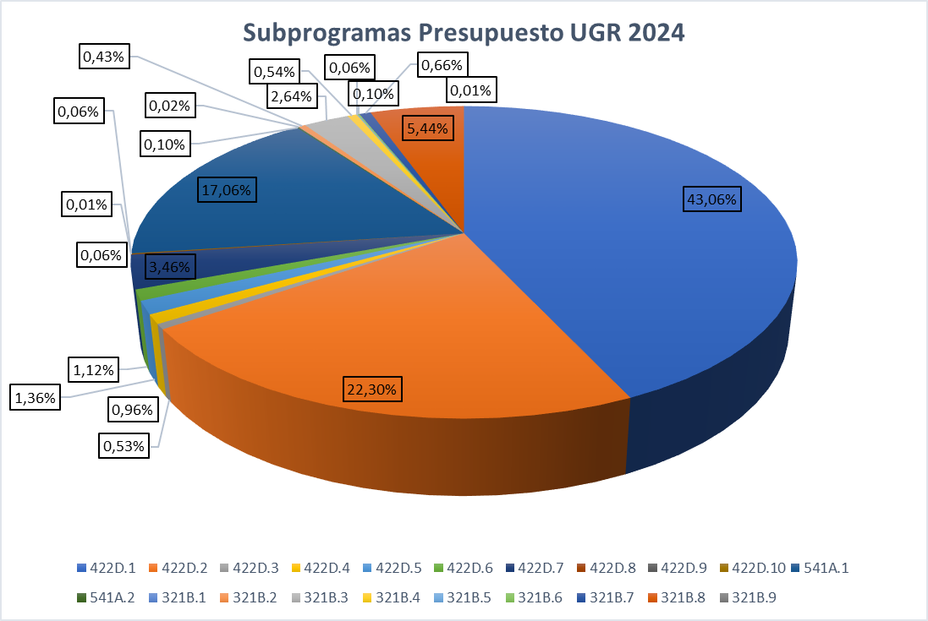
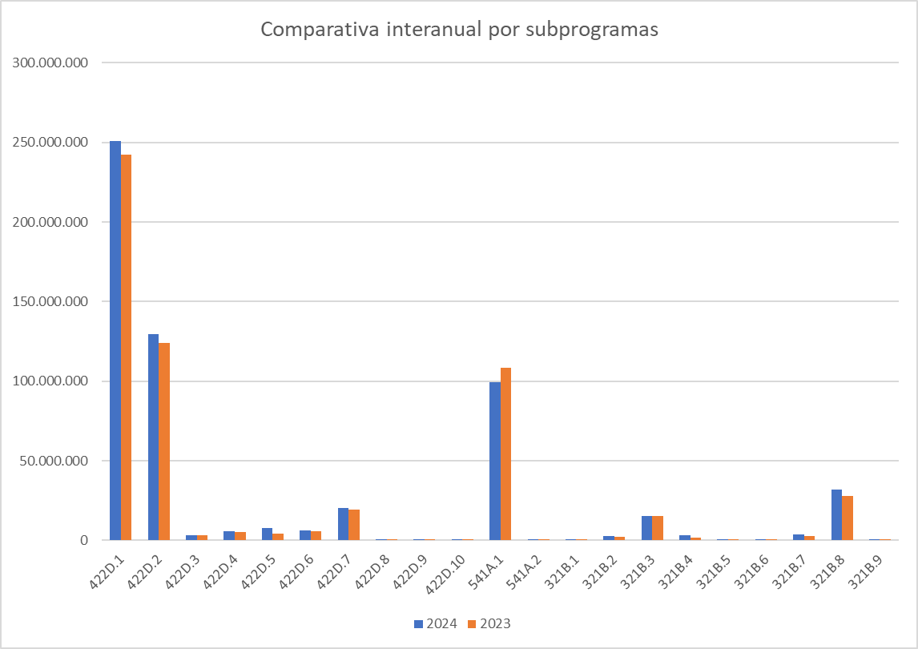
Subprogramas |  | 2024 | 2023 | %Variac
422D.1 | Personal Docente e Investigador | 250,604,360 | 242,452,249 | 3.36%
422D.2 | Personal Técnico, de Gestión y de Administración y Servicios | 129,792,060 | 123,999,036 | 4.67%
422D.3 | Acción Social | 3,098,024 | 3,098,024 | 0.00%
422D.4 | Docencia de Grado | 5,598,113 | 5,359,967 | 4.44%
422D.5 | Docencia de Posgrado | 7,942,499 | 4,076,648 | 94.83%
422D.6 | Estudiantes y Empleabilidad | 6,493,666 | 5,720,951 | 13.51%
422D.7 | Internacionalización | 20,117,341 | 19,350,633 | 3.96%
422D.8 | Calidad, Innovación y Prospectiva | 329,935 | 443,757 | -25.65%
422D.9 | Gestión de Personal Docente e Investigador | 33,000 | 16,000 | 106.25%
422D.10 | Otras unidades | 362,000 | 680,484 | -46.80%
Total programa 422D |  | 424,370,998 | 405,197,748 | 4.73%
541A.1 | Investigación, Transferencia y Bibliotecas | 99,281,480 | 108,605,721 | -8.59%
541A.2 | Institutos y Centros de Investigación | 610,800 | 419,838 | 45.48%
Total programa 541A |  | 99,892,280 | 109,025,559 | -8.38%
321B.1 | Consejo Social | 120,000 | 110,000 | 9.09%
321B.2 | Extensión Universitaria | 2,514,052 | 2,429,008 | 3.50%
321B.3 | Infraestructuras y Equipamiento | 15,370,696 | 15,162,608 | 1.37%
321B.4 | Igualdad, Inclusión y Sostenibilidad | 3,132,979 | 1,828,064 | 71.38%
321B.5 | Política Institucional y Planificación | 377,921 | 365,895 | 3.29%
321B.6 | Secretaría General y de Coordinación | 606,815 | 603,626 | 0.53%
321B.7 | Universidad Digital | 3,859,727 | 2,621,355 | 47.24%
321B.8 | Gastos Generales y de Gestión | 31,679,654 | 27,870,776 | 13.67%
321B.9 | Coordinación Ceuta y Melilla | 51,000 | 18,000 | 183.33%
Total programa 321B |  | 57,712,844 | 51,009,332 | 13.14%
TOTAL PRESUPUESTO |  | 581,976,122 | 565,232,639 | 2.96%

Graf ingresos
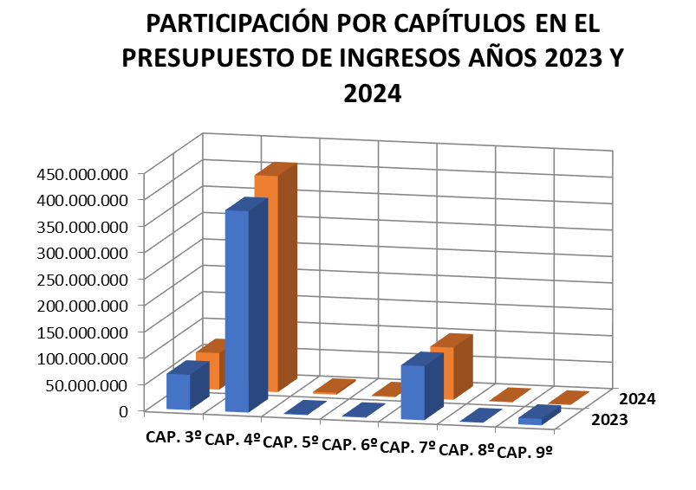
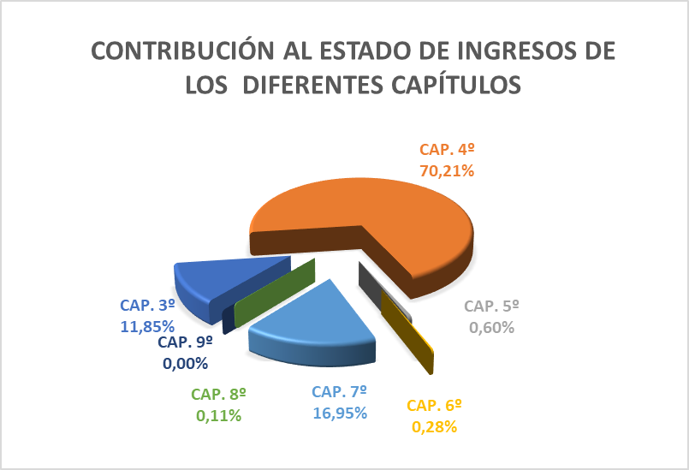
Estado de Ingresos
 |  | 2024 | 2023 | %
CAP. 3º | Tasas, Precios Públicos y Otros Ingresos | 68,944,890 | 66,628,296 | 3.48%
CAP. 4º | Transferencias Corrientes | 408,590,871 | 380,692,906 | 6.99%
CAP. 5º | Ingresos Patrimoniales | 3,490,000 | 1,279,600 | 172.74%
CAP. 6º | Enajenación de Inversiones Reales | 1,636,330 | 1,615,330 | 1.30%
CAP. 7º | Transferencias de Capital | 98,664,031 | 102,135,447 | -2.13%
CAP. 8º | Activos Financieros | 650,000 | 650,000 | 0.00%
CAP. 9º | Pasivos Financieros | 0 | 12,231,061 | -100.00%
 | Total | 581,976,122 | 565,232,639 | 2.96%

Comp Ing 3 años
Estado de Ingresos
 |  | Año 2024 | Año 2023 | Año 2022
CAP. 3º | TASAS, PRECIOS PÚBLICOS Y OTROS INGRESOS | 68,944,890 | 66,628,296 | 64,830,025
CAP. 4º | TRANSFERENCIAS CORRIENTES | 408,590,871 | 380,692,906 | 354,755,068
CAP. 5º | INGRESOS PATRIMONIALES | 3,490,000 | 1,279,600 | 1,206,320
CAP. 6º | ENAJENACIÓN DE INVERSIONES REALES | 1,636,330 | 1,615,330 | 0
CAP. 7º | TRANSFERENCIAS DE CAPITAL | 98,664,031 | 102,135,447 | 77,236,215
CAP. 8º | ACTIVOS FINANCIEROS | 650,000 | 650,000 | 650,000
CAP. 9º | PASIVOS FINANCIEROS | 0 | 12,231,061 | 6,093,440
 | TOTAL | 581,976,122 | 565,232,639 | 504,771,068
Comparativa por Capítulos en el Presupuesto de Ingresos. Años 2022 a 2024

